STXVOLUME
 |  |  | CLIENTE |  |  |  |  | Language | I
 |  |  | OFFERTA/COMMESSA |  |  |  |  | Mc Rif Sacco (Lato corto/Lato lungo)
 |  |  |  |  |  |  |  | 0.67
 |  |  | PRODOTTO |  | FARINA |  |  |  | FALSE

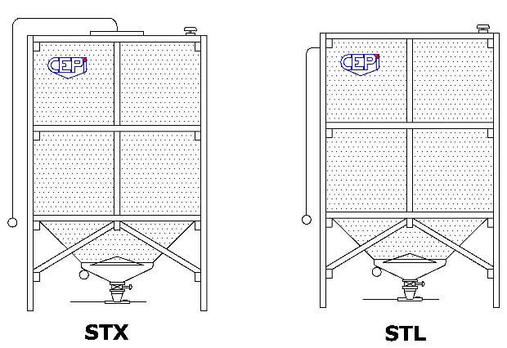
H SILO |  | ESTRAZIONE | VS |  | TIPO CARICO |  |  | LATERALE
LATO LUNGO |  | LATO CORTO
Extra altezza sotto cono
Forzare H cono - C (cfr angolo) |  |  |  |  |  |  |  | VOLUME UTILE | -
Valvola di sovrapressione su tetto (S) |  |  | s
 |  |  |  |  |  |  |  | KG | -

 | STL | LATERALE
 |  | FARINA

 | SILO | SACCO
FAR/SEM | - | - |  | TC |  |  | SACCO+TC STL
ZUCCHERO | - |  |  | VERN | - |  | TC VERN | -
CUSTOM | ERRORE | ERRORE |  | INOX | - |  | TC INOX | -

 | STRUTTURA |  |  |  | 0 |  | SACCO TC STX
FAR/SEM | - |  |  |  |  |  | TC INOX | -
ZUCCHERO | -
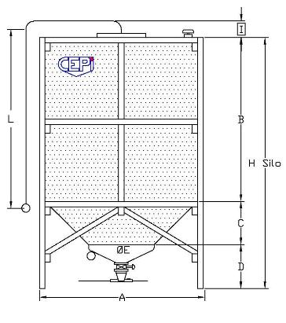

 |  |  |  |  | 70 | Dimensione tubolare struttura verificato con calcolo

 |  |  |  |  |  | POS | Descrizione |  | Standard
 |  |  |  |  |  | A | Lato lungo |  | 0
 |  |  |  |  |  |  | Lato corto |  | 0
 |  |  |  |  |  | B | Altezza corpo |  | -725
 |  |  |  |  |  | C | Altezza cono trevira rilassato |  | 0
 |  |  |  |  |  | D | Ht cono trevira a terra a silo vuoto |  | 725
 |  |  |  |  |  | I | Ht per sfiato silo |  | 250
 |  |  |  |  |  | H | Ingombro totale silo altezza
 |  |  |  |  |  | TOT | incluso spazio per sfiato silo |  | 250
 |  |  |  |  |  | L | Lunghezza tubo di carico |  | 0
 |  |  |  |  |  | E | Diametro cono |  | 0

 |  |  |  |  |  |  | Rilassamento totale corpo+bretella+cono
 |  |  |  |  |  |  | Cono senza rilassamento - produzione |  | #DIV/0!
 |  |  |  |  |  | b | angolo inclinaz. cono visto da lato lungo |  | 0 | ALLARME: imporre altezza cono per avere beta > 45°
 |  |  |  |  |  |  | angolo inclinaz. cono visto da lato corto |  | 0

ESTRAZIONE |  | VS
DATI |  |  |  | STL | STRUTT
Ingombro totale silo in altezza |  |  | mm | 0
Ht corpo non utilizzabile (carico) |  |  | mm | 100
Ht cono vibrante |  |  | mm | 435
Ht valvola stellare |  |  | mm | 290
Luce da cono vib a terra |  |  | mm | 120
Eventuale luce extra sotto cono |  |  | mm | 0
Ht cono Trevira |  |  | mm | 0
Ht corpo Trevira |  |  | mm | -825
Lato lungo |  |  | mm | 0.001 | 0
Lato corto |  |  | mm | 0.001 | 0
AREA BASE |  | 0 | M² | 0.00 | 0.00
VOLUME CORPO TREVIRA |  |  | M³ | 0.00
AREA INFER CONO TREVIRA |  |  | M² | 0.81
VOLUME CONO TREVIRA |  |  | M³ | 0.00
0 |  |  | Volume perduto M³ | 0.00 | 0.00
VOLUME TOTALE |  |  | M³ | 0.00 | 0.00
Farina Kg/M³ |  | 600 | Kg | 0
Semola Kg/M³ |  | 720 | Kg | 0
Zucchero Kg/M³ |  | 950 | Kg | 0 |  |  |  | mm Calo massimo
Custom |  | 0 | Kg | 0 |  |  |  | totale silo calcolato da carico

 |  |  |  |  |  |  | 0 | mm Perimetro lati saccone
 | 2100 | N - valore max forza / cm |  |  |  |  |  | mm CALCOLO CALO SACCONE SU PERIMETRO
 | 23.5 | % di allungamento a rottura
 | 3.00 | S coefficiente sicurezza voluto rispetto alla rottura |  |  |  |  | 0 | mm Meta' allung. Bretelle superiori
 | 700 | N - valore amm./cm calcolato con S
 | 700 | N - valore amm./cm scelto |  |  |  |  |  | mm Lungh. Lato corto cono
 | -200 | cm Lunghezza totale calcolata bretelle superiori |  |  |  |  | #DIV/0! | mm allung. cono+
 | -140000 | N Forza massima ammessa tessuto bretelle |  |  |  |  |  | verifica rettangolarità cono
 | 500 | mm Lunghezza calcolata superiori |  |  |  | ERRORE PESO
 | 539 | mm Allungamento max ammesso dalle bretelle
 | 8936 | N/cm costante elastica tessuto E

 |  | Estrazione |  |  |  |  | Estrazione
ASP |  | Aspirazione |  |  | VS |  | Valvola stellare ALLUMINIO
RILSAN |  | COCLEA 30° |  |  | VS180 |  | Valvola stellare DSF 180
 |  |  |  |  | VS230 |  | Valvola stellare DSF 230
 |  |  |  |  | VS270 |  | Valvola stellare DSF 270
0 | 0 | 0 |  |  | VS300 |  | Valvola stellare DSF 300
Luce |  | H silo non utilizzabile
120 |  | 100

h cono trevira |  | 0
0 | 1749 | 0 | 500
1748 | 2349 | 0 | 800
2348 | 2599 | 0 | 1000
2598 | 3049 | 0 | 1100
3048 | 3149 | 0 | 1200
3148 | 3439 | 0 | 1300
3438 | 3699 | 0 | 1450
3698 | 3899 | 0 | 1600
3898 | 4101 | 0 | 1650

 |  |  |  |  | Ø | Discriminante Ø cono vib
H CONO VIBR | 2Incl.22°/45° | 435 |  |  | 1200 | 2700 |  | mm | 900 | 1,200
ASP | 630 |  |  |  | 720
VF | 725 |  |  |  | 815
RILSAN45 | 975 |  |  |  | 1065 | 900
RILSAN20 | 925 |  |  |  | 1015
RILSAN P | 835 |  |  |  | 925
RILSAN | 725 |  |  |  | 825
RIGIDA
VS | 435 |  |  |  | 525
VS180 | 480 |  |  |  | 570
VS230 | 480 |  |  |  | 570
VS270 | 490 |  |  |  | 580
VS300 | 490 |  |  |  | 580
VS350 | 510 |  |  |  | 600

H VALV STELLARE |  | 290
VS | 290 | 290
VS180 | 350 | 0
VS230 | 410 | 0
VS270 | 470 | 0
VS300 | 530 | 0
VS350 | 610 | 0

 |  | CALCOLO ANGOLO INCLINAZIONE OBELISCO - SILO VUOTO

H | #DIV/0! |  |  | #DIV/0! | Diagonale lunga |  | 0.00
LG AG | 0 | MM | Lato grande area Grande | 0.000001 | Arcotang radianti |  | #DIV/0!
Lp AG | 0 | MM | Lato piccolo area Grande | 0.000001
Ø CV | 0 | MM | Diametro Cono vibrante | 0.00 |  |  | #DIV/0! | Volume approssimato cono litri
 |  |  |  |  |  |  | #DIV/0! | Volume geometrico calcolato
b ° | #DIV/0! | ° | Gradi inclinazione Diagonale lunga cono
b ° | #DIV/0! | ° | Gradi inclinazione su lato lungo rettangolo
b ° | #DIV/0! | ° | Gradi inclinazione su lato corto rettangolo

 |  | CALCOLO ANGOLO INCLINAZIONE OBELISCO - SILO PIENO

H | 0 |  |  | 0 | Diagonale lunga |  | 0.00
LG AG | 0 | MM | Lato grande area Grande | 0.000001 | Arcotang radianti |  | 0
Lp AG | 0 | MM | Lato piccolo area Grande | 0.000001
Ø CV | 0 | MM | Diametro Cono vibrante | 0.00 | Volume cono |  | 0 | Litri

b ° | 0.00 | ° | Gradi inclinazione Diagonale lunga cono
 | 0.00 | ° | Gradi inclinazione su lato lungo rettangolo
 | 0.00 | ° | Gradi inclinazione su lato corto rettangolo

